Thêm Mới Thông Tin Xe
Module | Sub Module | ID | Kịch bản thử nghiệm | Quy trình | Điều kiện kiểm tra | Kết quả mong đợi | Kết quả thực tế | Test Data | Trạng thái (P/F) | Ngày kiểm tra | Người kiểm tra | Trạng thái (P/F) | Ngày kiểm tra | Người kiểm tra
Check FUNC Đăng nhập
 |  |  | THÊM MỚI THÀNH CÔNG
 |  | 1 | Hiển thị form thêm mới xe khi nhấn nút Thêm mới | 1. Bấm nút thêm mới ở trang quản lý xe |  | Hiện form thông tin: Hãng xe, Loại xe, Biển số xe, Năm sản xuất, Màu xe, Số chỗ, Kiểu dáng, Xuất xứ, Giá thuê ngày, Trạng thái Trạng thái thì mặc định là SẴN SÀNG | Hiển thị form điền thông tin: Hãng xe*, Loại xe*, Biển số xe*, Năm sản xuất *, Màu xe*, Số chỗ (Tự động), Kiểu dáng*, Xuất xứ (Từ Hãng), Giá thuê ngày (VNĐ)*, Trạng thái hoạt động Trạng thái mặc định SẴN SÀNG |  | Passed | 21/04/2026 | Trân Châu

Quản lý từng xe ô tô | Thêm mới | TC-XE-C01 | Thêm mới xe thành công | 1. Chọn Hãng xe | Đã đăng nhập thành công |  |  | Hãng xe = Mitsubishi | Passed | 21/04/2026 | Trân Châu
 |  |  |  | 2. Chọn Loại xe |  |  |  | Loại xe = Xpander
 |  |  |  | 3. Chọn Kiểu dáng. |  |  |  | Kiểu dáng = MPV
 |  |  |  | 4. Nhập Biển số xe |  |  |  | Năm sản xuất = 2022
 |  |  |  | 5. Chọn Năm sản xuất |  |  |  | Năm sản xuất = 2022
 |  |  |  | 6. Chọn Màu xe |  |  |  | Số chỗ = 7
 |  |  |  | 6. Nhập giá thuê ngày
 |  |  |  | 7. Chọn Trạng thái |  |  |  | Kiểu dáng = MPV
 |  |  |  | 8. Nhấn nút "Lưu phương tiện". |  | Thêm mới thành công và Hiển thị thông báo: "Lưu thông tin xe thành công" |  | Xuất xứ = Nhật Bản

Quản lý từng xe ô tô | Thêm mới | TC-XE-C02 | Mở khóa (Enable) các trường thông tin cơ bản | 1.Chọn Hãng xe. | Hãng xe đã được cấu hình trước đó | 1.Các trường: Loại xe, Năm sản xuất, Biển số xe, Giá thuê ngày... chuyển từ trạng thái khóa (disable) sang mở (enable) để thao tác. 2.Nơi xuất xứ tự động điền theo quốc gia của hãng đó và disable không được sửa | Sau khi chọn Hãng xe thì Xuất xứ tự động điền tương ứng và không được sửa Loại xe, Biển số xe, Năm sản xuất, Màu xe, Kiểu dáng, Giá thuê ngày, Trạng thái hoạt động chuyển từ disable sang enable Số chỗ disable |  | Passed | 21/04/2026 | Trân Châu

Quản lý từng xe ô tô | Thêm mới | TC-XE-C03 | Lọc "Loại xe" theo Hãng xe | 1. Chọn hãng xe | Đã cấu hình hãng xe |  |  |  | Passed | 21/04/2026 | Trân Châu
 |  |  |  | 2. Click mở dropdown chọn loại xe. |  | Dropdown CHỈ hiển thị các loại xe của hãng đã chọn. Tuyệt đối không hiện xe của hãng khác | ok

Quản lý từng xe ô tô | Thêm mới | TC-XE-C04 | Tự động điền (Auto-fill) "Số chỗ" và "Xuất xứ" | 1. Chọn hãng xe, | Hãng xe và loại xe đã được cấu hình |  | ok |  | Passed | 21/04/2026 | Trân Châu
 |  |  |  | 2. Chọn loại xe |  | Trường thông tin Số chỗ hiện đúng với số chỗ của loại xe đó

Quản lý từng xe ô tô | Thêm mới | TC-XE-C05 | Check trùng biển số | 1. Chọn Hãng xe, loại xe, kiểu dáng, năm sản xuất, nhập giá thuê ngày, màu xe, trạng thái hợp lệ | Đã đăng nhập thành công |  |  | Hãng xe = Toyota Loại xe = Vios Năm sản xuất = 2022 Màu xe = Trắng Kiểu dáng = Sedan Giá thuê ngày = 500000 Trạng thái = Sẵn sàng | Passed | 21/04/2026 | Trân Châu
 |  |  |  | 2. Nhập Biển số xe đã tồn tại trong hệ thống. |  | Hiển thị thông báo "Biển số xe đã tồn tại" | Hiển thị thông báo đúng | Biển số = 43H-12345
 |  |  |  | 3. Nhấn nút "Lưu". |  | Không thêm mới và Hiển thị thông báo "Biển số đã tồn tại"

Quản lý từng xe ô tô | Thêm mới | TC-XE-C06 | Kiểm tra chặn ký tự chữ và ký tự đặc biệt cho giá thuê ngày | 1. Chọn Hãng xe, loại xe, kiểu dáng, năm sản xuất, nhập giá thuê ngày, màu xe, trạng thái hợp lệ | Đã chọn hãng xe |  | Không cho nhập chữ và ký tự đặc biệt |  | Passed | 21/04/2026 | Trân Châu
 |  |  |  | 2. Nhập Giá ngày thuê là chữ hoặc ký tự đặc biệt |  | Hệ thống chặn và không hiển thị các ký tự đó lên ô input
 |  |  |  | 3. Nhấn nút "Lưu". |  | Không thêm mới và Hiển thị "Vui lòng nhập đầy đủ thông tin bắt buộc"

Quản lý từng xe ô tô | Thêm mới | TC-XE-C07 | Năm sản xuất hiện theo list và chỉ hiện ở năm từ 2000 đến năm hiện tại | 1. Chọn Hãng xe |  |  |  | Hãng xe = Hyundai | Passed | 21/04/2026 | Trân Châu
 |  |  |  | 2. Chọn click vào chọn Năm sản xuất |  | Năm sản xuất hiện theo list và chỉ hiện ở năm từ 2000 đến năm hiện tại | ok

Quản lý từng xe ô tô | Thêm mới | TC-XE-C08 | Bỏ trống biển số | 1. Chọn Hãng xe, loại xe, kiểu dáng, năm sản xuất, nhập giá thuê ngày, màu xe, trạng thái hợp lệ | Đã đăng nhập thành công |  |  | Hãng xe = Honda Loại xe = City Biển số xe = "" Năm sản xuất = 2021 Màu xe = Trắng Số chỗ = 5 Kiểu dáng = Sedan Xuất xứ = Nhật Bản Giá thuê ngày = 450000 Trạng thái = Sẵn sàng | Failed | 21/04/2026 | Trân Châu
 |  |  |  | 2. Không nhập Biển số xe.
 |  |  |  | 3. Nhấn nút "Lưu". |  | Không thêm mới và Hiển thị "Vui lòng nhập đầy đủ thông tin bắt buộc" | Hiển thị thông báo: "Biển số xe không đúng định dạng (VD: 43A-123.45)."

Quản lý từng xe ô tô | Thêm mới | TC-XE-C09 | Bỏ trống giá thuê | 1. Chọn Hãng xe, loại xe, kiểu dáng, năm sản xuất, nhập biển số xe, màu xe, trạng thái hợp lệ | Đã đăng nhập thành công |  |  | Hãng xe = Toyota Loại xe = Corolla Biển số xe = 43A-67893 Năm sản xuất = 2020 Màu xe = Bạc Số chỗ = 5 Kiểu dáng = Sedan Xuất xứ = Nhật Bản Giá thuê ngày = "" Trạng thái = Sẵn sàng | Passed | 21/04/2026 | Trân Châu
 |  |  |  | 2. Bỏ trống không nhập giá thuê
 |  |  |  | 3. Nhấn nút "Lưu". |  | Không thêm mới và Hiển thị "Vui lòng nhập đầy đủ thông tin bắt buộc" | ok

Quản lý từng xe ô tô | Thêm mới | TC-XE-C10 | Không chọn Năm sản xuất | 1. Chọn Hãng xe, loại xe, kiểu dáng, nhập biển số xe, giá thuê ngày, màu xe, trạng thái hợp lệ | Đã đăng nhập thành công |  |  | Hãng xe = Ford Loại xe = Everest Biển số xe = 43A-67894 Năm sản xuất = "" Màu xe = Đen Số chỗ = 7 Kiểu dáng = SUV Xuất xứ = Mỹ Giá thuê ngày = 800000 Trạng thái = Sẵn sàng | Passed | 21/04/2026 | Trân Châu
 |  |  |  | 2. Bỏ trống không chọn năm sản xuất
 |  |  |  | 3. Nhấn nút "Lưu". |  | Không thêm mới và Hiển thị "Vui lòng nhập đầy đủ thông tin bắt buộc" | ok

Quản lý từng xe ô tô | Thêm mới | TC-XE-C11 | Bỏ trống loại xe | 1. Chọn Hãng xe, kiểu dáng, năm sản xuất, nhập biển số xe, nhập giá thuê ngày, màu xe, trạng thái hợp lệ | Đã đăng nhập thành công |  |  | Hãng xe = Toyota Loại xe = "" Biển số xe = 43A-77772 Năm sản xuất = 2022 Màu xe = Đen Số chỗ = 5 Kiểu dáng = Sedan Xuất xứ = Nhật Bản Giá thuê ngày = 520000 Trạng thái = Sẵn sàng | Passed | 21/04/2026 | Trân Châu
 |  |  |  | 2. Không chọn loại xe. |  | Số chỗ không tự động điền
 |  |  |  | 3. Nhấn nút "Lưu". |  | Không thêm mới và Hiển thị "Vui lòng nhập đầy đủ thông tin bắt buộc" | ok

Quản lý từng xe ô tô | Thêm mới | TC-XE-C12 | Bỏ trống màu xe | 1. Chọn Hãng xe, loại xe, kiểu dáng, năm sản xuất, nhập biển số xe, nhập giá thuê ngày, trạng thái hợp lệ | Đã đăng nhập thành công |  |  | Hãng xe = Toyota Loại xe = Corolla Biển số xe = 43A-77773 Năm sản xuất = 2022 Màu xe = "" Số chỗ = 5 Kiểu dáng = Sedan Xuất xứ = Nhật Bản Giá thuê ngày = 520000 Trạng thái = Sẵn sàng | Passed | 21/04/2026 | Trân Châu
 |  |  |  | 2. Không chọn màu xe.
 |  |  |  | 3. Nhấn nút "Lưu". |  | Không thêm mới và Hiển thị "Vui lòng nhập đầy đủ thông tin bắt buộc" | ok

Quản lý từng xe ô tô | Thêm mới | TC-XE-C13 | Bỏ trống Kiểu dáng | 1. Chọn Hãng xe, loại xe, năm sản xuất, nhập biển số xe, nhập giá thuê ngày, trạng thái hợp lệ | Đã đăng nhập thành công |  |  | Hãng xe: Toyota Loại xe: SUV Kiểu dáng: "" Năm sản xuất: 2022 Biển số xe: 79A-12345 Giá thuê ngày: 800000 Trạng thái: Hoạt động | Passed | 21/04/2026 | Trân Châu
 |  |  |  | 2. Không chọn kiểu dáng.
 |  |  |  | 3. Nhấn nút "Lưu". |  | Không thêm mới và Hiển thị "Vui lòng nhập đầy đủ thông tin bắt buộc" | ok

Quản lý từng xe ô tô | Thêm mới | TC-XE-C14 | Bỏ trống hãng xe | 1. Không chọn Hãng xe |  | Hệ thống không cho chọn/ nhập Loại xe, Biển số xe, Năm sản xuất, Giá ngày thuê, Màu xe, Trạng thái, Số chỗ, Kiểu dáng, Xuất xứ |  | Hãng xe: Toyota Loại xe: SUV Kiểu dáng: "" Năm sản xuất: 2022 Biển số xe: 79A-12345 Giá thuê ngày: 800000 Trạng thái: Sẵn sàng | Passed | 21/04/2026 | Trân Châu
 |  |  |  | 2.Click Lưu |  | Nút lưu bị Disable | ok

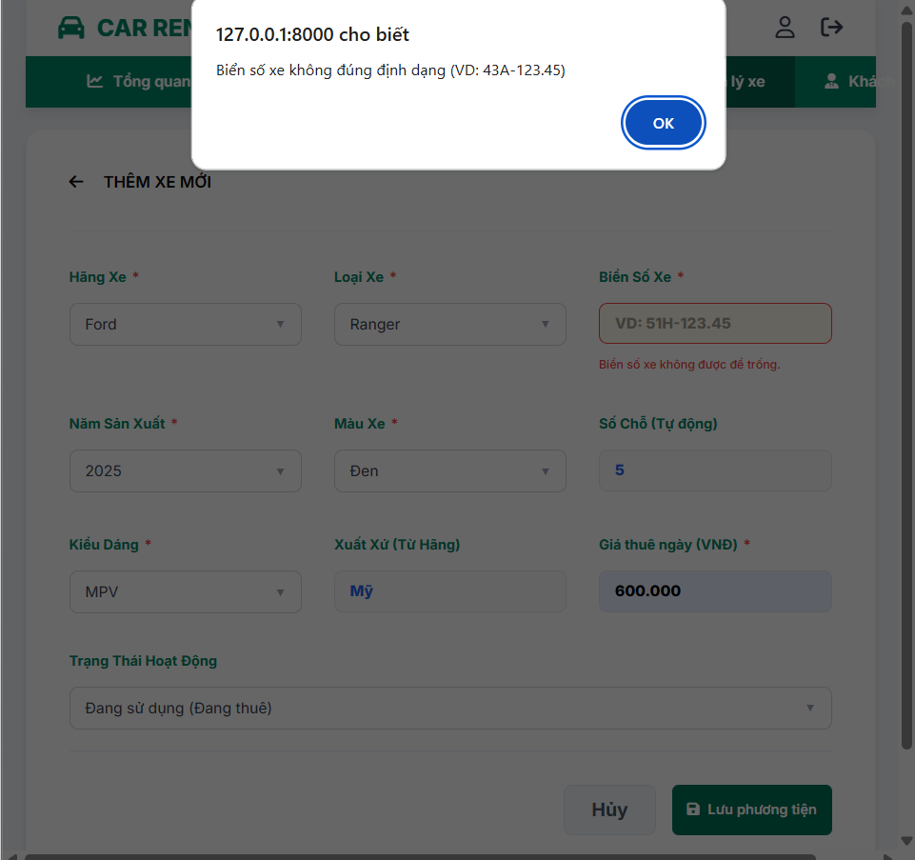
Quản lý từng xe ô tô | Thêm mới | TC-XE-C15 | Biển số nhập khoảng trắng | 1. Chọn Hãng xe | Đã đăng nhập thành công | Màn hình hiển thị hãng xe và đồng thời enable các trường khác để chọn. Hệ thống tự động điền Số chỗ, Xuất xứ |  | Hãng xe = Toyota; Loại xe = Vios; Kiểu dáng = Sedan; Biển số = " "; Năm SX = 2022; Giá thuê ngày = 550000; Màu xe = Đen; Trạng thái = Sẵn sàng | Failed | 21/04/2026 | Trân Châu
 |  |  |  | 2. Chọn Loại xe |  | Loại xe được lọc theo hãng xe
 |  |  |  | 3. Chọn Kiểu dáng. |  | Kiểu dáng được lọc theo Hãng xe, Loại xe
 |  |  |  | 4. Nhập khoảng trắng Biển số xe
 |  |  |  | 5. Nhập Năm sản xuất, Giá thuê ngày.
 |  |  |  | 6. Chọn Màu xe |  | Màu xe được lọc theo Hãng xe, Loại xe, Kiểu dáng
 |  |  |  | 7. Chọn Trạng thái |  | Mặc định là "Sẵn sàng"
 |  |  |  | 8. Nhấn nút "Lưu". |  | Không thêm mới và Hiển thị thông báo "Biển số không hợp lệ" | Hiển thị thông báo "Biển số không được để trống"/ "Biển số xe không đúng định dạng (VD: 43A-123.45)."

Quản lý từng xe ô tô | Thêm mới | TC-XE-C16 | Giá thuê nhập khoảng trắng thì bị chặn không nhập được | 1. Nhấn space 3 lần | Đã đăng nhập thành công, và đã chọn hãng xe |  |  | Hãng xe = Toyota; Giá thuê ngày = " "; | Passed | 21/04/2026 | Trân Châu
 |  |  |  | 2. Gõ thêm số vào |  | Ô input giá thuê không hiện space mà chỉ hiện số đã nhập với ngay vị trí đầu | ok

Quản lý từng xe ô tô | Thêm mới | TC-XE-C17 | Sai format biển số | 1. Chọn Hãng xe, loại xe, kiểu dáng, năm sản xuất, nhập giá thuê ngày, màu xe, trạng thái hợp lệ | Đã đăng nhập thành công |  |  | Hãng xe = Vinfast Loại xe = Fadil Biển số xe = ABC123 Năm sản xuất = 2021 Màu xe = Đỏ Số chỗ = 5 Kiểu dáng = Hatchback Xuất xứ = Việt Nam Giá thuê ngày = 400000 Trạng thái = Sẵn sàng | Failed | 21/04/2026 | Trân Châu
 |  |  |  | 2. Nhập biển số xe sai định dạng
 |  |  |  | 3. Nhấn nút "Lưu phương tiện". |  | Không thêm mới và Hiển thị thông báo "Biển số không đúng định dạng" | Hiển thị thông báo: "Biển số xe không đúng định dạng (VD: 43A-123.45)."

 |  |  | Tự động viết hoa và chuẩn hóa định dạng biển số | 1. Điền các thông tin hợp lệ: Hãng xe, Loại xe, Năm sản xuất, Màu xe, Kiểu dáng, Giá thuê ngày, Trạng thái. 2. Tại ô Biển số xe, nhập chuỗi có chứa chữ cái viết thường và ký tự. 3. Click chuột ra ngoài ô input (hoặc quan sát ngay trong lúc gõ). | Biển số xe = 43h-123.45 | Hệ thống tự động chuyển đổi (quy ra) chữ in hoa và chuẩn hóa format thành 43H0123.45 hiển thị ngay trên ô input.
 |  |  | Check trùng biển số không phân biệt hoa/thường | 1. Biết trước trong hệ thống đã tồn tại một xe có biển số là 43H-12345. 2. Điền các thông tin hợp lệ cho một xe mới. 3. Tại ô Biển số xe, cố tình nhập chữ thường. 4. Nhấn nút "Lưu". | Biển số xe = 43h-12345 | Hệ thống không tạo mới xe. Bắt được lỗi trùng lặp (dù khác biệt hoa/thường) và hiển thị thông báo: "Biển số đã tồn tại".

 |  |  | BỔ SUNG CHECK BỎ TRỐNG CÁC TRƯỜNG CÒN LẠI (LOẠI XE, MÀU, KIỂU)

Quản lý từng xe ô tô | Thêm mới | TC-XE-C18 | Giá thuê quá lớn | 1. Chọn Hãng xe, loại xe, kiểu dáng, năm sản xuất, nhập biển số xe , màu xe, trạng thái hợp lệ | Đã đăng nhập thành công |  |  | Hãng xe = Ford Loại xe = Ranger Biển số xe = 43A-44444 Năm sản xuất = 2023 Màu xe = Cam Số chỗ = 5 Kiểu dáng = Pickup Xuất xứ = Mỹ Giá thuê ngày = 999999999 Trạng thái = Sẵn sàng | Passed | 21/04/2026 | Trân Châu
 |  |  |  | 2. Nhập giá thuê lớn hơn 2 triệu |  | Giá thuê vượt giới hạn
 |  |  |  | 3. Nhấn nút "Lưu". |  | Không thêm mới và Hiển thị thông báo "Giá thuê từ 300 k - 3 triệu VNĐ" | ok

Quản lý từng xe ô tô | Thêm mới | TC-XE-C19 | Giá thuê quá nhỏ | 1. Chọn Hãng xe, loại xe, kiểu dáng, năm sản xuất, nhập biển số xe , màu xe, trạng thái hợp lệ | Đã đăng nhập thành công |  |  | Giá thuê = 200000 | Passed | 21/04/2026 | Trân Châu
 |  |  |  | 2. Nhập giá thuê bé hơn 300k
 |  |  |  | 3. Nhấn nút "Lưu". |  | Không thêm mới và Hiển thị thông báo "Giá thuê từ 300 k - 3 triệu VNĐ " | Hiển thị thông báo đúng

Quản lý từng xe ô tô | Thêm mới | TC-XE-C19 | Biển số trùng nhưng khác chữ hoa thường | 1. Chọn Hãng xe | Đã đăng nhập thành công | Màn hình hiển thị hãng xe và đồng thời enable các trường khác để chọn. Hệ thống tự động điền Số chỗ, Xuất xứ |  | Hãng xe = Nissan Loại xe = Almera Biển số xe = 43A-12345 Năm sản xuất = 2022 Màu xe = Trắng Số chỗ = 5 Kiểu dáng = Sedan Xuất xứ = Nhật Bản Giá thuê ngày = 500000 Trạng thái = Sẵn sàng | Passed | 21/04/2026 | Trân Châu
 |  |  |  | 2. Chọn Loại xe |  | Loại xe được lọc theo hãng xe
 |  |  |  | 3. Chọn Kiểu dáng. |  | Kiểu dáng được lọc theo Hãng xe, Loại xe
 |  |  |  | 4. Nhập Biển số xe trùng nhưng nhập chữ thường |  | Tự động chuyển từ chữ thường sang chữ hoa
 |  |  |  | 5. Nhập Năm sản xuất, Giá thuê ngày.
 |  |  |  | 6. Chọn Màu xe |  | Màu xe được lọc theo Hãng xe, Loại xe, Kiểu dáng
 |  |  |  | 7. Chọn Trạng thái |  | Mặc định là "Sẵn sàng"
 |  |  |  | 8. Nhấn nút "Lưu". |  | Không thêm mới và Hiển thị thông báo "Biển số đã tồn tại" | ok

Quản lý từng xe ô tô | Thêm mới | TC-XE-C20 | Trùng toàn bộ thông tin | 1. Chọn Hãng xe trùng | Đã đăng nhập thành công | Màn hình hiển thị hãng xe và đồng thời enable các trường khác để chọn. Hệ thống tự động điền Số chỗ, Xuất xứ |  | Hãng xe = Toyota Loại xe = Vios Biển số xe = 43A-12345 Năm sản xuất = 2022 Màu xe = Trắng Số chỗ = 5 Kiểu dáng = Sedan Xuất xứ = Nhật Bản Giá thuê ngày = 500000 Trạng thái = Sẵn sàng
 |  |  |  | 2. Chọn Loại xe trùng |  | Loại xe được lọc theo hãng xe
 |  |  |  | 3. Chọn Kiểu dáng trùng |  | Kiểu dáng được lọc theo Hãng xe, Loại xe
...

